2023_07_data
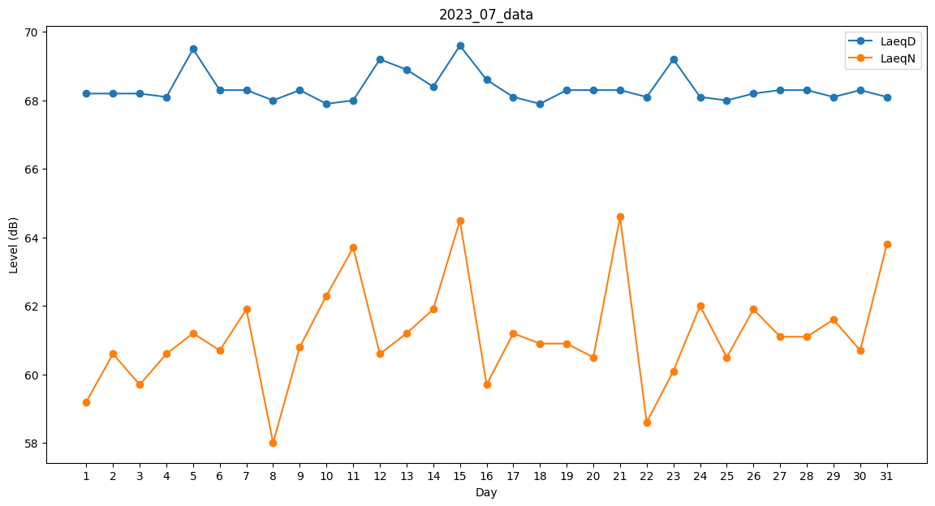
Day | LaeqD | LaeqN
1 | 68.2 | 59.2
2 | 68.2 | 60.6
3 | 68.2 | 59.7
4 | 68.1 | 60.6
5 | 69.5 | 61.2
6 | 68.3 | 60.7
7 | 68.3 | 61.9
8 | 68 | 58
9 | 68.3 | 60.8
10 | 67.9 | 62.3
11 | 68 | 63.7
12 | 69.2 | 60.6
13 | 68.9 | 61.2
14 | 68.4 | 61.9
15 | 69.6 | 64.5
16 | 68.6 | 59.7
17 | 68.1 | 61.2
18 | 67.9 | 60.9
19 | 68.3 | 60.9
20 | 68.3 | 60.5
21 | 68.3 | 64.6
22 | 68.1 | 58.6
23 | 69.2 | 60.1
24 | 68.1 | 62
25 | 68 | 60.5
26 | 68.2 | 61.9
27 | 68.3 | 61.1
28 | 68.3 | 61.1
29 | 68.1 | 61.6
30 | 68.3 | 60.7
31 | 68.1 | 63.8

